Инвест площадки
№ п/п | Общая информация |  |  |  |  |  |  |  |  |  |  |  | Земельный участок |  |  |  |  |  |  |  |  |  |  | Транспортная доступность |  |  |  |  |  |  |  |  | Браунфилд |  |  |  |  |  |  |  |  |  |  |  |  | Электроснабжение |  |  |  | Газоснабжение |  |  |  | Теплоснабжение |  |  |  | Водоснабжение |  |  |  | Водоотведение
 | Наименование | Тип | Адрес |  |  |  |  | Наличие производственной недвижимости | Вид производственной недвижимости | Площадь производственной недвижимости, кв.м. | Меры поддержки | Паспорт объекта | Кадастровый номер | Свободная площадка | Площадь, га | Категория земель | Вид разрешенного использования | Форма собственности | Условия предоставления | Собственник | Стоимость аренды, тыс. руб./год за кв.м | Стоимость выкупа, тыс. руб. за кв.м. | Допустимый класс опасности для размещения объектов | Расстояние до ближайшего обитаемого населенного пункта, км | Название и расстояние до ближайшего населенного пункта, км | Название и расстояние до ближайшего районного центра, км | Расстояние до г. Вологда, км | Расстояние до г. Череповец, км | Название и расстояние до ближайшей федеральной трассы, км | Наличие автомобильных дорог к площадке | Расстояние до автомобильной дороги, км | Расстояние до ж/д путей, км | Адрес |  |  |  | Кадастровый номер | Площадь помещения, кв.м. | Этажность помещения | Высота потолков, м | Состояние помещения | Объект культурного значения | Стоимость аренды, тыс. руб./год за кв.м. | Стоимость выкупа, тыс. руб. за кв.м. | Дополнительная информация | Наличие или возможность подключения | Мощность, кВт/ч | Расстояние до ближайшей точки подключения, км | Примечание | Наличие или возможность подключения | Мощность, куб.м/ч | Расстояние до ближашей точки подключения, км | Примечание | Наличие или возможность подключения | Мощность, Гкал/ч | Расстояние до ближашей точки подключения, км | Примечание | Наличие или возможность подключения | Мощность, куб.м/ч | Расстояние до ближашей точки подключения, км | Примечание | Наличие или возможность подключения | Мощность, куб.м/ч | Расстояние до ближашей точки подключения, км | Примечание | Площадь пересечения с ЗОУИТ | Пересечения с территориальными зонами и их основные ВРИ (в соответствии с ПЗЗ)
1 | Инвестиционная площадка | Гринфилд | Белозерский район |  | г.Белозерск |  |  | Нет |  |  | https://investregion.gov35.ru/ru/investor-guide/support-measures/ | https://investregion35.ru/ru/project-sites/land-the-city-of-belozersk-15-hectares/ | 35:03:0102071:1 | Да | 15 | Земли населенных пунктов | для производственных целей | Госудпрственная неразграниченная | Аренда |  |  |  | V класс | 50 м | г.Белозерск | г.Белозерск | 216 км | 114 км | Вологда-Новая Ладога 96 км | Череповец-Белозерск-Липин Бор |  | 114 км |  |  |  |  |  |  |  |  |  |  |  |  |  | Имеется возможность подключения | 500 | 0.45 | Подключение объектов к сети будет выполнено в соответствии с Правилами технологического присоединения энергопринимающих устройств потребителя,утвержденных постановлением Правительства РФ от 27.12.2004 № 861. | Отсутствует |  |  |  | Отсутствует |  | 1.5 |  | Возможность подключения | 1.8 | 1.2 |  | Отсутствует |  |  |  | нет | 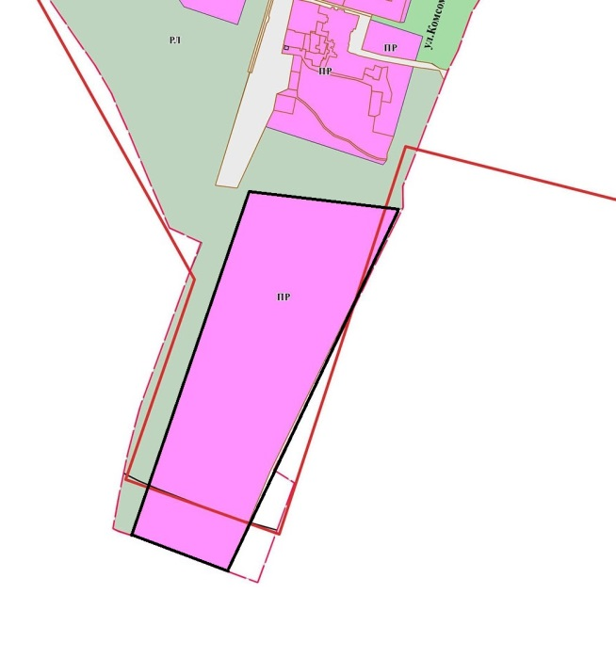 Территориальная зона «ПР»-производственная зона Производственная деятельность Автомобилестроительная промышленность Легкая промышленность Фармацевтическая промышленность Пищевая промышленность Нефтехимическая промышленность Строительная промышленность Целлюлозно-бумажная промышленность Научно-производственная деятельность Предоставление коммунальных услуг Связь Передвижное жилье Улично-дорожная сеть Благоустройство территории
2 | Инвестиционная площадка | Браунфилд | Белозерский район |  | п.Нижняя Мондома | Советская | 29 | Нет | здание | 1238.8 | https://investregion.gov35.ru/ru/investor-guide/support-measures/ | https://investregion35.ru/ru/project-sites/property-complex-p-nizhnyaya-mondoma-0-74-ha/ | 35:03:0203022:90 | Да | 0.74 | Земли населенных пунктов | Иные виды разрешенного использования | Муниципальная | продажа | Белозерский муниципальный округ |  |  | V класс | 15 км | г.Белозерск | г.Белозерск | 216 км | 114 км | Вологда-Новая Ладога 96 км | Череповец-Белозерск-Липин Бор |  | 114 км | Белозерский район | п.Нижняя Мондома | Советская | 29 | 35:03:0203022:255 | 1238.8 | 1 |  | действующее | нет |  |  |  | наличие | 20 | 0 |  | Отсутствует |  |  |  | Отсутствует |  | 0.5 |  | Отсутствует |  |  |  | Отсутствует |  |  |  | вид ограничения (обременения): ограничения прав на земельный участок, предусмотренные статьей 56 Земельного кодекса Российской Федерации; Срок действия: не установлен; реквизиты документа-основания: постановление Совета Министров СССР "Об утверждении Правил охраны электрических сетей напряжением свыше 1000 вольт" от 26.03.1984 № 255 выдан: Совет Министров СССР; Содержание ограничения (обременения): Ограничения изложены в Постановлении Совета Министров СССР "Об утверждении Правил охраны электрических сетей напряжением свыше 1000 вольт" №255 от 26.03.1984; Реестровый номер границы: 35.03.2.21, площадь участка ограничений 398 м2. - вид ограничения (обременения): ограничения прав на земельный участок, предусмотренные статьей 56 Земельного кодекса Российской Федерации; Срок действия: не установлен; реквизиты документа-основания: инвентарная карточка учета объекта основных средств от 30.06.2018 № 12.2.3.00006009 выдан: Публичное акционерное общество "Межрегиональная распределительная сетевая компания Северо-Запада"; Содержание ограничения (обременения): Ограничения изложены в Постановлении Совета Министров СССР "Об утверждении Правил охраны электрических сетей напряжением до 1000 вольт" №667 от 11.09.1972; Реестровый номер границы: 35.03.2.259 площадь участка ограничений 454 м2. - вид ограничения (обременения): ограничения прав на земельный участок, предусмотренные статьей 56 Земельного кодекса Российской Федерации; Срок действия: не установлен; реквизиты документа-основания: распоряжение об установлении публичного сервитута от 05.09.2022 № 300 выдан: Управление имущественных отношений Белозерского муниципального района; Содержание ограничения (обременения): Публичный сервитут для размещения объекта электросетевого хозяйства ≪Электросетевой комплекс ПС 35/10 кВ Н.Мондома≫ (ВЛ-10кВ Поселок) на срок 49 лет; Реестровый номер границы: 35:03-6.705; Вид объекта реестра границ: Зона с особыми условиями использования территории; Вид зоны по документу: Публичный сервитут для разме | 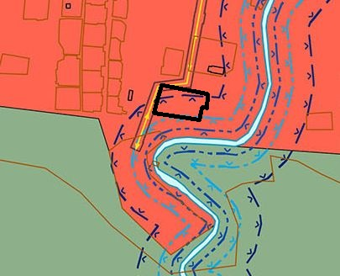 Территориальная зона «ЗН» Зона населенного пункта Для индивидуального жилищного строительства Малоэтажная многоквартирная жилая застройка Для ведения личного подсобного хозяйства (приусадебный земельный участок) Блокированная жилая застройка Хранение автотранспорта Предоставление коммунальных услуг Административные здания организаций, обеспечивающих предоставление коммунальных услуг Дома социального обслуживания Оказание социальной помощи населению Оказание услуг связи Общежития Бытовое обслуживание Амбулаторно-поликлиническое обслуживание Стационарное медицинское обслуживание Дошкольное, начальное и среднее общее образование Среднее и высшее профессиональное образование Объекты культурно-досуговой деятельности Парки культуры и отдыха Осуществление религиозных обрядов Религиозное управление и образование Государственное управление Представительская деятельность Обеспечение деятельности в области гидрометеорологии и смежных с ней областях Амбулаторное ветеринарное обслуживание Деловое управление Рынки Магазины Банковская и страховая деятельность Общественное питание Гостиничное обслуживание Развлекательные мероприятия Служебные гаражи Выставочно-ярмарочная деятельность Обеспечение занятий спортом в помещениях Площадки для занятий спортом Водный спорт Природно-познавательный туризм Туристическое обслуживание Причалы для маломерных судов Энергетика Связь Размещение автомобильных дорог Обслуживание перевозок пассажиров Стоянки транспорта общего пользования Водный транспорт Воздушный транспорт Обеспечение внутреннего правопорядка Санаторная деятельность Улично-дорожная сеть Благоустройство территории Ведение огородничества Ведение садоводства
3 | Инвестиционная площадка | Браунфилд | Белозерский район |  | с.Зубово | Набережная | 1 | Нет | здание | 109.2 |  |  | 35:03:0201027:1838 | Да | 0.025 | Земли населенных пунктов | Иные виды разрешенного использования | Муниципальная | продажа | Белозерский муниципальный округ |  |  | V класс | 103км | г.Белозерск | г.Белозерск | 216 км | 114 км | Вологда-Новая Ладога 96 км | Череповец-Белозерск-Липин Бор |  | 114 км | Белозерский район | п.Мегринский | Набережная | 1 | 35:03:0201027:1448 | 109.2 | 1 |  | действующее | нет |  |  |  | наличие | 70 | 0 |  | Отсутствует |  |  |  | Отсутствует |  | 2.5 |  | Отсутствует |  |  |  | Отсутствует |  |  |  | нет | Территориальная зона «ЗН» Зона населенного пункта Для индивидуального жилищного строительства Малоэтажная многоквартирная жилая застройка Для ведения личного подсобного хозяйства (приусадебный земельный участок) Блокированная жилая застройка Передвижное жилье Хранение автотранспорта Размещение гаражей для собственных нужд Предоставление коммунальных услуг Административные здания организаций, обеспечивающих предоставление коммунальных услуг Дома социального обслуживания Оказание социальной помощи населению Оказание услуг связи Общежития Бытовое обслуживание Амбулаторно-поликлиническое обслуживание Стационарное медицинское обслуживание Медицинские организации особого назначения Дошкольное, начальное и среднее общее образование Среднее и высшее профессиональное образование Объекты культурно-досуговой деятельности Парки культуры и отдыха Осуществление религиозных обрядов Религиозное управление и образование Государственное управление Обеспечение деятельности в области гидрометеороло-гии и смежных с ней областях Амбулаторное ветеринарное обслуживание Деловое управление Рынки Магазины Банковская и страховая деятельность Общественное питание Гостиничное обслуживание Развлекательные мероприятия Служебные гаражи Выставочно-ярмарочная деятельность Обеспечение занятий спортом в помещениях Площадки для занятий спортом Водный спорт Природно-познавательный туризм Туристическое обслуживание Причалы для маломерных судов Энергетика Обслуживание перевозок пассажиров Стоянки транспорта общего пользования Водный транспорт Воздушный транспорт Обеспечение внутреннего правопорядка Санаторная деятельность Историко-культурная деятельность Общее пользование водными объектами Улично-дорожная сеть Благоустройство территории Земельные участки общего назначения Ведение огородничества Ведение садоводства
4 | Инвестиционная площадка | Браунфилд | Белозерский район |  | с.Зубово | Спортивная | 1 | Нет | здание | 1077.6 | https://investregion.gov35.ru/ru/investor-guide/support-measures/ | https://investregion35.ru/ru/project-sites/the-building-with-the-land-plot-belozerskiy-rayon-s-p-shalskoe-s-zubovo-0-54-ha/ | 35:03:0201027:498 | Да | 0.54 | Земли населенных пунктов | Иные виды разрешенного использования | Муниципальная | продажа | Белозерский муниципальный округ |  |  | V класс | 103км | г.Белозерск | г.Белозерск | 216 км | 114 км | Вологда-Новая Ладога 96 км | Череповец-Белозерск-Липин Бор |  | 114 км | Белозерский район | с.Зубово | Спортивная | 1 | 35:03:0201027:724 | 1077.6 | 2 |  | действующее | нет |  |  |  | наличие | 30 | 0 |  | Отсутствует |  |  |  | да | 0.077 | 0.2 |  | имеется |  |  |  | Отсутствует |  |  |  | вид ограничения (обременения): ограничения прав на земельный участок, предусмотренные статьей 56 Земельного кодекса Российской Федерации; Срок действия: не установлен; реквизиты документа-основания: инвентарная карточка учета объекта основных средств от 30.06.2018 № 12.2.3.00005997 выдан: Публичное акционерное общество "Межрегиональная распределительная сетевая компания Северо-Запада"; Содержание ограничения (обременения): Ограничения изложены в Постановлении Совета Министров СССР "Об утверждении Правил охраны электрических сетей напряжением до 1000 вольт" №667 от 11.09.1972; Реестровый номер границы: 35.03.2.423, площадь участка ограничений 29 м2. | 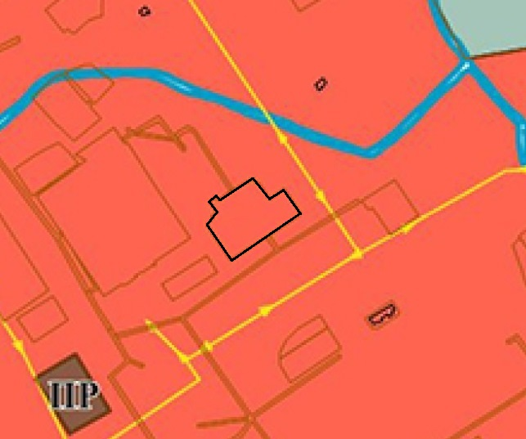 Территориальная зона «ЗН» Зона населенного пункта Для индивидуального жилищного строительства Малоэтажная многоквартирная жилая застройка Для ведения личного подсобного хозяйства (приусадебный земельный участок) Блокированная жилая застройка Передвижное жилье Хранение автотранспорта Размещение гаражей для собственных нужд Предоставление коммунальных услуг Административные здания организаций, обеспечивающих предоставление коммунальных услуг Дома социального обслуживания Оказание социальной помощи населению Оказание услуг связи Общежития Бытовое обслуживание Амбулаторно-поликлиническое обслуживание Стационарное медицинское обслуживание Медицинские организации особого назначения Дошкольное, начальное и среднее общее образование Среднее и высшее профессиональное образование Объекты культурно-досуговой деятельности Парки культуры и отдыха Осуществление религиозных обрядов Религиозное управление и образование Государственное управление Обеспечение деятельности в области гидрометеороло-гии и смежных с ней областях Амбулаторное ветеринарное обслуживание Деловое управление Рынки Магазины Банковская и страховая деятельность Общественное питание Гостиничное обслуживание Развлекательные мероприятия Служебные гаражи Выставочно-ярмарочная деятельность Обеспечение занятий спортом в помещениях Площадки для занятий спортом Водный спорт Природно-познавательный туризм Туристическое обслуживание Причалы для маломерных судов Энергетика Обслуживание перевозок пассажиров Стоянки транспорта общего пользования Водный транспорт Воздушный транспорт Обеспечение внутреннего правопорядка Санаторная деятельность Историко-культурная деятельность Общее пользование водными объектами Улично-дорожная сеть Благоустройство территории Земельные участки общего назначения Ведение огородничества Ведение садоводства
...
5 | Инвестиционная площадка | Браунфилд | Белозерский район |  | г.Белозерск | пр.Советский | 55 | Нет | здание | 762.6 |  |  | 35:03:0101032:75 | Да | 0.14 | Земли населенных пунктов | Для эксплуатации и обслуживания памятника истории, культуры | Муниципальная | продажа | Белозерский муниципальный округ |  |  | V класс |  | г.Белозерск | г.Белозерск | 216 км | 114 км | Вологда-Новая Ладога 96 км | Череповец-Белозерск-Липин Бор |  | 114 км | Белозерский район | г.Белозерск | пр.Советский | 55 | 35:03:0101032:41 | 762.6 | 2 |  | действующее | да |  |  |  | наличие |  |  |  | Отсутствует |  |  |  | Отсутствует |  | 0.3 |  | наличие | 0.5 | 0 |  | наличие | 0.5 | 0.03 |  | Вид ограничения (обременения): ограничения прав на земельный участок, предусмотренные статьей 56 Земельного кодекса Российской Федерации; Срок действия: не установлен; реквизиты документа-основания: приказ "О включении в перечень выявленных объектов культурного наследия объекта археологического наследия "Культурный слой города Белозерска XV-XVIII вв." от 15.02.2021 № 10-О/01-12 выдан: Комитет по охране объектов культурного наследия Вологодской области; приказ "О внесении изменений в приказ Комитета от 15 февраля 2021 года №10-О/01-12" от 14.05.2021 № 27-О/01-12 выдан: Комитет по охране объектов культурного наследия Вологодской области; Содержание ограничения (обременения): Требования к осуществлению деятельности в границах территории объекта культурного наследия и особый режим использования земельного участка, водного объекта или его части, в границах которых располагается объект археологического наследия предусмотрены статьей 5.1. Федерального закона "Об объектах культурного наследия (памятниках истории и культуры) народов Российской Федерации" от 25.06.2002 г. №73-ФЗ. Особый режим использования земельного участка, в границах которого располагается объект археологического наследия, предусматривает возможность проведения археологических полевых работ в порядке, установленном настоящим Федеральным законом, земляных, строительных, мелиоративных, хозяйственных работ, указанных в статье 30 настоящего Федерального закона работ по использованию лесов и иных работ при условии обеспечения сохранности объекта археологического наследия, включенного в единый государственный реестр объектов культурного наследия (памятников истории и культуры) народов Российской Федерации, либо выявленного объекта археологического наследия, а также обеспечения доступа граждан к указанным объектам. Особый режим использования водного объекта или его части, в границах которых располагается объект археологического наследия, предусматривает возможность проведения работ, определенных Водным кодексом Р | 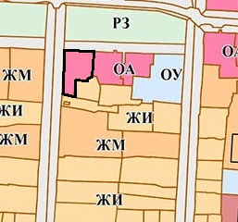 Территориальная Зона «ОА» зона делового, общественного и коммерческого назначения Блокированная жилая застройка Дома социального обслуживания Оказание социальной помощи населению Оказание услуг связи Бытовое обслуживание Осуществление религиозных обрядов Государственное управление Представительская деятельность Обеспечение деятельности в области гидрометеорологии и смежных с ней областях Проведение научных исследований Проведение научных испытаний Амбулаторное ветеринарное обслуживание Деловое управление Рынки Магазины Банковская и страховая деятельность Гостиничное обслуживание Служебные гаражи Выставочно -ярмарочная деятельность Связь Размещение автомобильных дорог Обслуживание перевозок пассажиров Стоянки транспорта общего пользования Обеспечение внутреннего правопорядка Историко-культурная деятельность Улично-дорожная сеть Благоустройство территории Предоставление коммунальных услуг
6 | Инвестиционная площадка | Гринфилд | Белозерский район | Куностьский с/с | п.Нижняя Мондома | ул.Мира | 31 | Нет |  |  |  |  | 35:03:0203022:14 | Да | 2.34 | Земли населенных пунктов | Для сельскохозяйственного использования | Госудпрственная неразграниченная | продажа или аренда | нет |  |  | V класс |  | г.Белозерск | г.Белозерск | 216 км | 114 км | Вологда-Новая Ладога 96 км | Череповец-Белозерск-Липин Бор |  | 114 км | Белозерский район |  |  |  |  |  |  |  |  |  |  |  |  | наличие | 15 | 0 |  | Отсутствует |  |  |  | Отсутствует |  | 1 |  | Отсутствует |  |  |  | Отсутствует |  |  |  | вид ограничения (обременения): ограничения прав на земельный участок, предусмотренные статьей 56 Земельного кодекса Российской Федерации; Срок действия: не установлен; реквизиты документа-основания: инвентарная карточка учета объекта основных средств от 30.06.2018 № 12.2.3.00005302 выдан: Публичное акционерное общество "Межрегиональная распределительная сетевая компания Северо-Запада"; Содержание ограничения (обременения): Ограничения изложены в Постановлении Совета Министров СССР "Об утверждении Правил охраны электрических сетей напряжением до 1000 вольт" №667 от 11.09.1972; Реестровый номер границы: 35.03.2.407, площадь земельного участка 172 м2; вид ограничения (обременения): ограничения прав на земельный участок, предусмотренные статьей 56 Земельного кодекса Российской Федерации; Срок действия: не установлен; реквизиты документа-основания: приказ об установлении береговой линии, границ водоохранных зон и границ прибрежных защитных полос от 16.11.2021 № 290 выдан: Департамент природных ресурсов и охраны окружающей среды Вологодской области; Содержание ограничения (обременения): Водный кодекс РФ от 03.06.2006 г. №74-ФЗ Ст.65 п.15. В границах водоохранных зон запрещаются: 1) использование сточных вод в целях регулирования плодородия почв; 2) размещение кладбищ, скотомогильников, объектов размещения отходов производства и потребления, химических, взрывчатых, токсичных, отравляющих и ядовитых веществ, пунктов захоронения радиоактивных отходов, а также загрязнение территории загрязняющими веществами, предельно допустимые концентрации которых в водах водных объектов рыбохозяйственного значения не установлены; 3) осуществление авиационных мер по борьбе с вредными организмами; 4) движение и стоянка транспортных средств (кроме специальных транспортных средств), за исключением их движения по дорогам и стоянки на дорогах и в специально оборудованных местах, имеющих твердое покрытие; 5) строительство и реконструкция автозаправочных станций, складов горюче-смазочных материало | 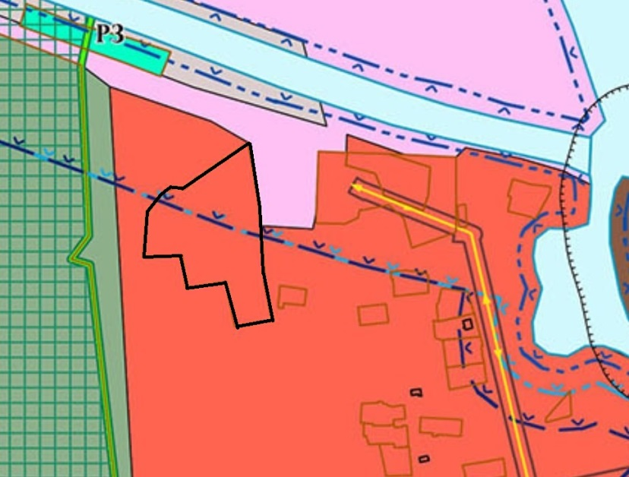 Территориальная зона «ЗН» Зона населенного пункта Для индивидуального жилищного строительства Малоэтажная многоквартирная жилая застройка Для ведения личного подсобного хозяйства (приусадебный земельный участок) Блокированная жилая застройка Хранение автотранспорта Предоставление коммунальных услуг Административные здания организаций, обеспечивающих предоставление коммунальных услуг Дома социального обслуживания Оказание социальной помощи населению Оказание услуг связи Общежития Бытовое обслуживание Амбулаторно-поликлиническое обслуживание Стационарное медицинское обслуживание Дошкольное, начальное и среднее общее образование Среднее и высшее профессиональное образование Объекты культурно-досуговой деятельности Парки культуры и отдыха Осуществление религиозных обрядов Религиозное управление и образование Государственное управление Представительская деятельность Обеспечение деятельности в области гидрометеорологии и смежных с ней областях Амбулаторное ветеринарное обслуживание Деловое управление Рынки Магазины Банковская и страховая деятельность Общественное питание Гостиничное обслуживание Развлекательные мероприятия Служебные гаражи Выставочно-ярмарочная деятельность Обеспечение занятий спортом в помещениях Площадки для занятий спортом Водный спорт Природно-познавательный туризм Туристическое обслуживание Причалы для маломерных судов Энергетика Связь Размещение автомобильных дорог Обслуживание перевозок пассажиров Стоянки транспорта общего пользования Водный транспорт Воздушный транспорт Обеспечение внутреннего правопорядка Санаторная деятельность Улично-дорожная сеть Благоустройство территории Ведение огородничества Ведение садоводства
7 | Инвестиционная площадка | Гринфилд | Белозерский район |  |  |  |  |  |  |  |  |  | 35:03:0302004:284 | Да | 5.07 | Земли сельскохозяйственного назначения | Для сельскохозяйственного использования | Госудпрственная неразграниченная | продажа или аренда | нет |  |  | V класс |  |  |  |  |  |  |  |  |  |  |  |  |  |  |  |  |  |  |  |  |  |  | имеется возможность подключения | 15 | 0.1 |  | Отсутствует |  |  |  | Отсутствует |  | 10 |  | Отсутствует |  |  |  | Отсутствует |  |  |  | нет | 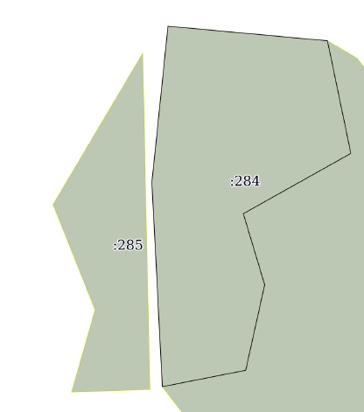 Градостроительный регламент не установлен
8 | Инвестиционная площадка | Гринфилд | Белозерский район |  |  |  |  |  |  |  |  |  | 35:03:0302004:285 | Да | 2.22 | Земли сельскохозяйственного назначения | Для сельскохозяйственного использования | Госудпрственная неразграниченная | прдажа или аренда | нет |  |  | V класс |  |  |  |  |  |  |  |  |  |  |  |  |  |  |  |  |  |  |  |  |  |  | имеется возможность подключения | 15 | 0.14 |  | Отсутствует |  |  |  | Отсутствует |  | 10 |  | Отсутствует |  |  |  | Отсутствует |  |  |  | нет | Градостроительный регламент не установлен
9 | Инвестиционная площадка | Гринфилд | Белозерский район |  |  |  |  |  |  |  |  |  | 35:03:0203003:229 | Да | 0.93 | Земли сельскохозяйственного назначения | Для сельскохозяйственного использования | Госудпрственная неразграниченная | прдажа или аренда | нет |  |  | V класс |  |  |  |  |  |  |  |  |  |  |  |  |  |  |  |  |  |  |  |  |  |  | имеется возможность подключения | 15 | 0.07 |  | Отсутствует |  |  |  | Отсутствует |  | 10 |  | Отсутствует |  |  |  | Отсутствует |  |  |  | нет | 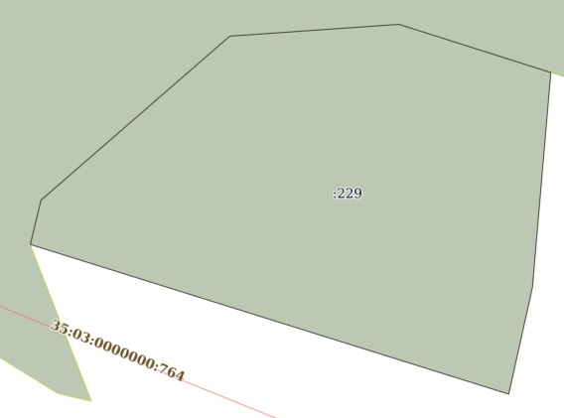 Градостроительный регламент не установлен
10 | Инвестиционная площадка | Гринфилд | Белозерский район |  |  |  |  |  |  |  |  |  | 35:03:0203003:230 | Да | 3.81 | Земли сельскохозяйственного назначения | Для сельскохозяйственного использования | госудпрственная неразграниченная | прдажа или аренда | нет |  |  | V класс |  |  |  |  |  |  |  |  |  |  |  |  |  |  |  |  |  |  |  |  |  |  | имеется возможность подключения | 15 | 1.04 |  | Отсутствует |  |  |  | Отсутствует |  | 10 |  | Отсутствует |  |  |  | Отсутствует |  |  |  | вид ограничения (обременения): ограничения прав на земельный участок, предусмотренные статьей 56 Земельного кодекса Российской Федерации; Срок действия: не установлен; реквизиты документа-основания: постановление Совета Министров СССР от 26.03.1984 № 255 выдан: Совет министров СССР; Содержание ограничения (обременения): В охранных зонах электрических сетей без письменного согласия предприятий (организаций), в ведении которых находятся эти сети, запрещается: а) производить строительство, капитальный ремонт, реконструкцию или снос любых зданий и сооружений; б) осуществлять всякого рода горные, погрузочно-разгрузочные, дноуглубительные, землечерепательные, взрывные, мелиоративные работы, производить посадку и вырубку деревьев и кустарников, располагать полевые станы, устраивать загоны для скота, сооружать проволочные ограждения, шпалеры для виноградников и садов, а также производить полив сельскохозяйственных культур; в) осуществлять добычу рыбы, других водных животных и растений придонными орудиями лова, устраивать водопои, производить колку и заготовку льда (в охранных зонах подводных кабельных линий электропередачи); г) совершать проезд машин и механизмов, имеющих общую высоту с грузом или без груза от поверхности дороги более 4,5 метра (в охранных зонах воздушных линий электропередачи); д) производить земляные работы на глубине более 0,3 метра, а на вспахиваемых землях глубиной более 0,45 метра, а также планировку грунта (в охранных зонах подземных кабельных линиях электропередачи). Предприятия, организации и учреждения, получившие письменное согласие на ведение указанных работ в охранных зонах электрических сетей, обязаны выполнять их с соблюдением условий, обеспечивающие сохранность этих сетей. Запрещается производить какие-либо действия, которые могут нарушить нормальную работу электрических сетей, привести к их повреждению или несчастным случаям, и в частности: а) размещать автозаправочные станции и иные хранилища горюче-смазочных материалов в охранных зонах эл | 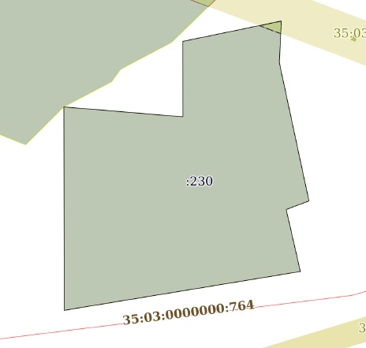 Градостроительный регламент не установлен
11 | Инвестиционная площадка | Гринфилд | Белозерский район |  |  |  |  |  |  |  |  |  | 35:03:0203003:231 | Да | 2.08 | Земли сельскохозяйственного назначения | Для сельскохозяйственного использования | Госудпрственная неразграниченная | прдажа или аренда | нет |  |  | V класс |  |  |  |  |  |  |  |  |  |  |  |  |  |  |  |  |  |  |  |  |  |  | имеется возможность подключения | 15 | 0.05 |  | Отсутствует |  |  |  | Отсутствует |  | 10 |  | Отсутствует |  |  |  | Отсутствует |  |  |  | нет | 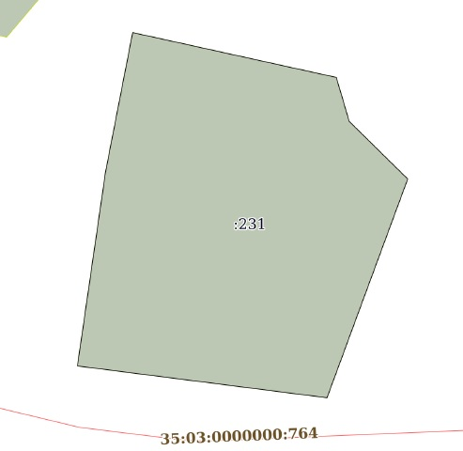 Градостроительный регламент не установлен

